Receita Bolo de Churros
Receita: Bolo de Churros
Confeiteiro: Ivana Souza
Tempo de Preparo: |  | Tempo de Forno:
Data da ficha:

 |  |  |  | Nosso Site: www.formasecia.com.br |  | Insta: @formas_e_cia
 |  |  |  | Whatsapp: (19) 3934-7790 |  | Facebook: @formasecia

Ingredientes | Quant inteiro | Un | Valor inteiro | valor uni. | Quant. usada | Un | Custo

açucar | 1000 | g | R$ 3.19 | R$ 0.00 | 240 | g | R$ 0.77
Ovo | 12 | un | R$ 9.50 | R$ 0.79 | 3 | un | R$ 2.38
Oleo | 900 | ml | R$ 3.99 | R$ 0.00 | 120 | ml | R$ 0.53
Canela em pó | 50 | g | R$ 5.79 | R$ 0.12 | 10 | g | R$ 1.16
Farinha de trigo | 1000 | g | R$ 4.45 | R$ 0.00 | 480 | g | R$ 2.14
fermento em pó | 100 | g | R$ 2.89 | R$ 0.03 | 20 | g | R$ 0.58
Doce de leite | 1000 | g | R$ 16.70 | R$ 0.02 | 600 | g | R$ 10.02
Chantilly | 200 | ml | R$ 5.79 | R$ 0.03 | 200 | ml | R$ 5.79

 |  |  |  | Custo Total Ingredientes |  |  | R$ 23.35

Porções
Peso total (Kg) | Custo porção inteira | Fatias | Peso Fatia (Kg) | Custo Fatia
1000 | R$ 23.35 | 8 | 125 | R$ 2.92

Demais Custos |  |  | Foto
Processos | Valores
Ingredientes | R$ 23.35 |  | 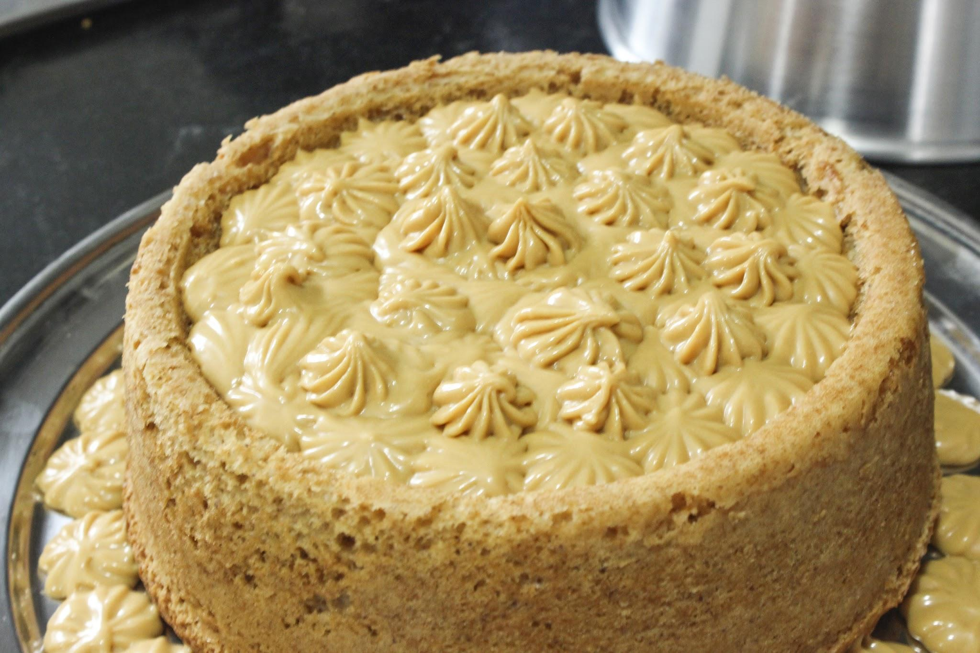

Lucro
Preço de Venda | R$ 23.35

Modo de Preparo
1 - |  |  | 11 -

2 - |  |  | 12 -

3 - |  |  | 13 -

4 - |  |  | 14 -

5 - |  |  | 15 -

6 - |  |  | 16 -

7 - |  |  | 17 -

8 - |  |  | 18 -

9 - |  |  | 19 -

10 - |  |  | 20 -

Obs.

Utensílios
1 - |  |  | 6 -

2 - |  |  | 7 -

3 - |  |  | 8 -

4 - |  |  | 9 -

5 - |  |  | 10 -

Fator de Correção
Ingredientes | Quant. Receita/peso Bruto |  | Peso líquido | FC | Comprar | Un

